Estadistica 311
INSTITUTO DE INNOVACION EN BIOTECNOLOGIA E INDUSTRIA
Cantidad de Quejas, Reclamaciones y Sugerencias Recibidas por el 311
Trimestre Abril-Junio 2022

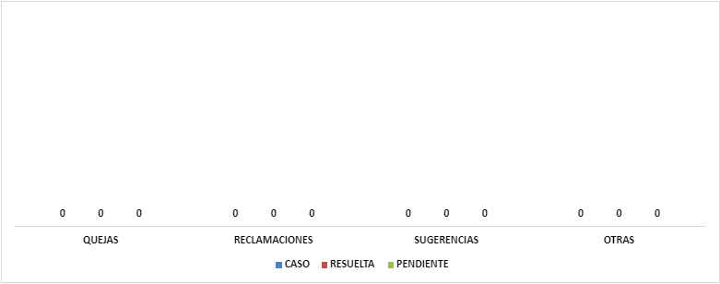

 | Elaborado por: Heiliany López Secretaria de Libre Acceso a la Información (RAI)

